Стратегічний аналіз
Сильні сторони | Можливостi
Низькі стартові витрати (не потрібно орендувати фізичне приміщення) | Зростання популярності онлайн-покупок
Гнучкість у масштабуванні | Інтеграція з маркетплейсами та соцмережами (Instagram, Facebook Shop)
Доступ до широкої аудиторії (інтернет дозволяє охопити клієнтів по всій країні/світу) | Можливість аналізу поведінки клієнтів та персоналізації пропозицій
Можливість автоматизації процесів (CRM, ERP, email-розсилки) | Партнерства з постачальниками, дропшипінг
Слабкі сторони | Загрози
Обмежений досвід у сфері e-commerce | Кіберзагрози та витік даних
Відсутність впізнаваного бренду | Зміни в законодавстві (захист прав споживачів, оподаткування)
Висока конкуренція в онлайн-продажах | Висока залежність від платного трафіку (реклама, SEO)
Потреба в технічній підтримці та постійних оновленнях сайту | Нестабільність логістики та затримки в доставці

 |  |  |  | Сильні сторони |  |  |  | Слабкі сторони |  |  |  | SUM
 |  |  |  | Низькі стартові витрати | Гнучкість у масштабуванні | Доступ до широкої аудиторії | Можливість автоматизації процесів | Обмежений досвід у сфері e-commerce | Відсутність впізнаваного бренду | Висока конкуренція в онлайн-продажах | Потреба в технічній підтримці та постійних оновленнях сайту
 |  | Загрози | Кіберзагрози та витік даних | 2 | 2 | 3 | 4 | 3 | 3 | 4 | 5 | 26 | 109
 |  |  | Зміни в законодавстві | 1 | 2 | 2 | 2 | 3 | 2 | 3 | 4 | 19
 |  |  | Висока залежність від платного трафіку | 3 | 4 | 5 | 3 | 4 | 4 | 5 | 4 | 32
 |  |  | Нестабільність логістики | 3 | 4 | 5 | 3 | 4 | 4 | 5 | 4 | 32
 |  | Можливостi | Зростання популярності онлайн-покупок | 5 | 4 | 5 | 4 | 3 | 3 | 2 | 2 | 28 | 105
 |  |  | Інтеграція з маркетплейсами та соцмережами | 3 | 4 | 4 | 5 | 3 | 2 | 2 | 3 | 26
 |  |  | Можливість аналізу поведінки клієнтів та персоналізації пропозицій | 2 | 3 | 4 | 5 | 2 | 3 | 2 | 4 | 25
 |  |  | Партнерства з постачальниками, дропшипінг | 4 | 5 | 4 | 3 | 3 | 2 | 3 | 2 | 26
 |  | SUM |  | 23 | 28 | 32 | 29 | 25 | 23 | 26 | 28
 |  |  |  | 112 |  |  |  | 102 |  |  |  |  |  | SWOT | Шанси | Загрози | SWOT | Шанси | Загрози
 |  |  |  |  |  |  |  |  |  |  |  |  |  | Сильні сторони | 217 | 221 | Сильні сторони | Агресивна стратегія | Консервативна стратегія
 |  |  |  |  |  |  |  |  |  |  |  |  |  | Слабкі сторони | 214 | 211 | Слабкі сторони | Конкурентна стратегія | Оборотивна стратегія

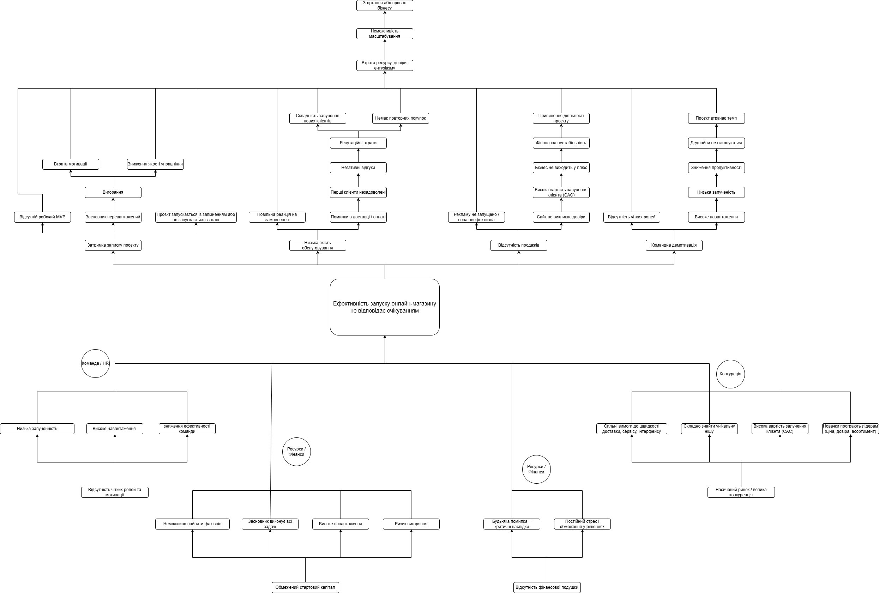
 |  |  |  |  |  |  |  |  |  |  |  |  |  |  | Консервативна стратегія

Стратегічний вибір
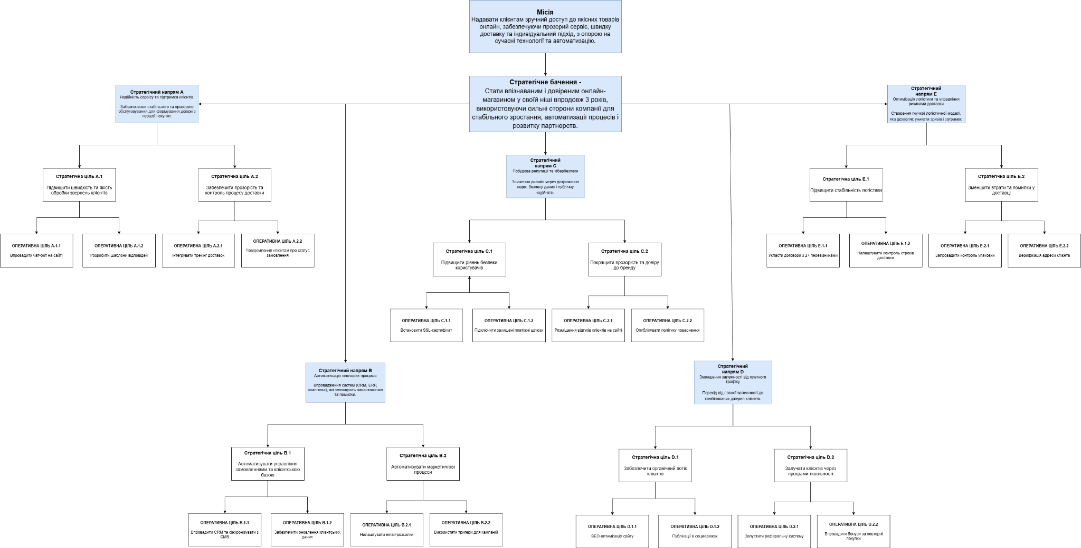
Місія: | Стратегічне бачення: | Напрями:
Надавати клієнтам зручний доступ до якісних товарів онлайн, забезпечуючи прозорий сервіс, швидку доставку та індивідуальний підхід, з опорою на сучасні технології та автоматизацію. | Стати впізнаваним і довіреним онлайн-магазином у своїй ніші впродовж 3 років, використовуючи сильні сторони компанії для стабільного зростання, автоматизації процесів і розвитку партнерств. | Стратегічний напрям А – Надійність сервісу та підтримка клієнтів. Забезпечення стабільного та прозорого обслуговування для формування довіри з першої покупки.
 |  | Стратегічний напрям В – Автоматизація ключових процесів. Впровадження систем (CRM, ERP, аналітика), які зменшують навантаження та помилки.
 |  | Стратегічний напрям С – Побудова репутації та кібербезпеки. Зниження ризиків через дотримання норм, безпеку даних і публічну надійність.
 |  | Стратегічний напрям D - Зменшення залежності від платного трафіку. Перехід від повної залежності до комбінованих джерел клієнтів.
 |  | Стратегічний напрям E - Оптимізація логістики та управління ризиками доставки. Створення гнучкої логістичної моделі, яка дозволяє уникати зривів і затримок.

